상품제안서
플라워어린이피크닉방수매트/1인용매트 | 상품코드: F23016

 |  |  |  |  |  |  | 02-412-0044 | www.easy1.co.kr
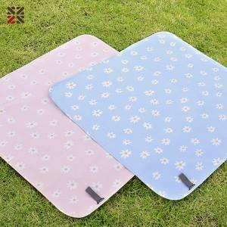

【상세/제작정보】 | ※시안에따라 최대사이즈 실크인쇄비용이 달라질수도 있습니다.

【인쇄/포장옵션】 | 실크 / OPP(비닐)

【공급단가】 | 수량 | 100~ | 300~ | 500~ | 1,000~ | 3,000~
*VAT별도 | 단가 | 3,920원 | 3,780원 | 3,640원 | 3,500원 | 3,360원

【상품 URL】 | https://dev.easy1.co.kr:443/src/goods_detail.php?gdno=23016

